매뉴얼_변경분
문서명 | 내용 | 비고 | 구분
부록1_요약 | AT(fieldname, str) | JPN_TO_KOR
 | CURGRPPAGENO() | JPN_TO_KOR
 | DTOC(fieldname) | JPN_TO_KOR
 | FORMATEX(fieldname, str, opt) | JPN_TO_KOR
 | GRPTOTALPAGENO() | JPN_TO_KOR
 | ISGRPNEXTPAGE() | JPN_TO_KOR
 | ISGRPPREVPAGE() | JPN_TO_KOR
 | KEY2VALUE(“keyname”, “section name”, “picking file path”) | JPN_TO_KOR
 | LEFT(fieldname, index) | JPN_TO_KOR
 | LEN(fieldname) | JPN_TO_KOR
 | MID(fieldname, startposition, index) | JPN_TO_KOR
 | RIGHT(fieldname, index) | JPN_TO_KOR
 | TOTALPAGENO() | JPN_TO_KOR
 | TTOC(fieldname) | JPN_TO_KOR
부록4_메서드(14건) | ChartClickSeries 이벤트 | 작성완료 | 차트
 | ChartOnMouseSeries 이벤트 | 작성완료 | 차트
 | SaveAsXlsxFile | 작성완료 | 저장
 | SetAdoRsData
 | SetSavePageSize | 작성완료 | 저장
추가 Deploy | DeleteTempFolder | 작성완료 | 환경
 | EnablePrintOption | 작성완료 | 인쇄
 | EnableReprint | 작성완료 | 인쇄
 | EndMutex | 작성완료 | 환경
 | GetReportInfoEx | 작성완료 | 보고서정보
 | SaveAsHCellFile | 작성완료 | 저장
 | SaveAsHtml5File | 작성완료 | 저장
 | SetKeepPrintOption | 작성완료 | 인쇄
 | StartMutex | 작성완료 | 환경
부록3_파라미터(11건) 한글버전에 추가 됨 | rexpimagelevel | 작성완료 | 저장
 | rexportbacktext | 작성완료 | 저장
 | rexportopt | 작성완료 | 저장
 | rhmldefault | 작성완료 | 저장
 | rpagebreak | 작성완료 | 보고서
 | rpallowdrv | 작성완료 | 인쇄
 | rprnpage | 작성완료 | 인쇄
 | rregtrulocoffice | 작성완료 | 저장
 | rsaveoffset | 작성완료 | 저장
 | rsethmllocchar | 작성완료 | 저장
 | rusedevcopies | 작성완료 | 인쇄
부록3_파라미터(17건) 일본어 버전에만 있던 기능 | radolocktype | JPN_TO_KOR | DB 접속
 | rappendreportoneside | 작성완료 | 보고서
 | rcsvencoding | JPN_TO_KOR | 데이터
 | rcsvfdsizeopt | JPN_TO_KOR | 데이터
 | rcsvsortex | JPN_TO_KOR | 데이터
 | renablereprint | 작성완료 | 인쇄
 | rexecfqnodata | 작성완료 | 보고서
 | rhopsspdftype | JPN_TO_KOR | 한글 매뉴얼에서 제외 시킴
 | rnrtrim | JPN_TO_KOR | 보고서
 | roldarithop | 작성완료 | 환경
 | romrmark | 료모사양으로 비굥개
 | romrmarksize | 료모사양으로 비굥개
 | rpagejang | JPN_TO_KOR | 인쇄
 | rpagejangopt | JPN_TO_KOR | 인쇄
 | rpagelimit | 작성완료 | 보고서
 | rprnpage | 작성완료 | 인쇄
 | rreprintfile | 작성완료 | 인쇄
 | rsaveoffset | 작성완료 | 저장
 | rserverlog | 작성완료 | 환경
 | rsetmask | 작성완료 | 저장
 | rsumdatamatchcase | JPN_TO_KOR | 보고서
 | rusefcoffset | JPN_TO_KOR | 보고서
 | rwordbreakopt | JPN_TO_KOR | 저장
홈 | 자릿수 표시 글틀, 표의 셀 객체에 입력 가능한 바이트 수를 (행X열) 로 화면에 표시 해 주는 기능 입니다. 입력 가능한 글자 개수로 객체의 크기를 지정 하고자 할 때 유용 합니다. 자릿수 표시를 “표시함”으로 지정 하면, 왼쪽 그림과 같이 해당 객체에 입력 가능한 바이트 수를 표시해 줍니다. 2X7로 자릿수가 표시 된다면, 세로 2바이트, 가로 7바이트 크기의 객체임을 의미하며 폰트체, 폰트크기에 따라 행X열 값이 바뀌게 되며 반각을 기본으로 합니다. | 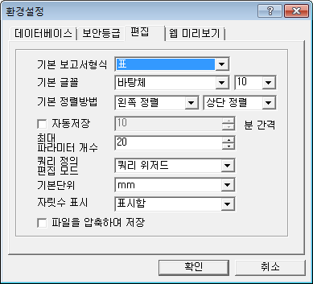
 | 글꼴 폰트크기는 0.1단위로 지정 가능 합니다.
표 | 6.7.5. 이중선으로 이중선은 표에만 적용됩니다. -> 이중선은 표와 선 객체에 적용됩니다.
맞추기 | 8.18. 객체 크기변경/이동 모두 이동 체크를 선택 하고 위치 이동을 하면 선택된 모든 객체 중 좌상단에 위치한 객체의 위치가 지정한 좌표로 이동 하고, 나머지 객체는 좌상단 객체가 이동한 만큼만 좌표 이동 합니다. | 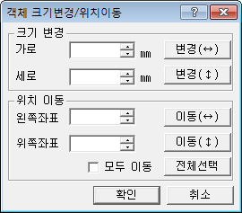
 | 8.1.1. 글틀속성 • 자간 자간이란 글자 사이의 간격을 말합니다. -700 ~ 1778 사이의 값을 지정할 수 있으며 기본값은 0 입니다. 자간은 1/1000 inch 단위값으로 지정 합니다. | 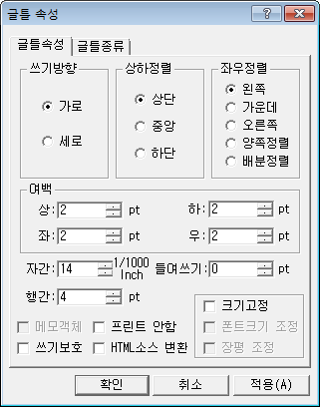
 | 4.6.2.7. 정렬키 지정 정렬키 지정 기능을 이용하면 데이터를 정렬 한 후 보고서를 실행 할 수 있습니다. 한 개 이상의 필드를 정렬키로 지정 할 수 있으며 /rcsvsortex파라미터를 사용 하여 보고서 실행 해야 합니다. 첫 글자가 전각공백,반각공백,NULL 인 경우, 반각공백으로 비교하며 이후 문자열은 무시됩니다. 단, 서브페이지 사용 표 문서에서는 사용 할 수 없습니다. • 추가 필드이름, 가상필드이름 리스트에서 사용할 필드를 선택한 후 추가 버튼을 클릭 합니다. • 삭제 삭제 할 필드이름을 선택한 후 삭제 버튼을 클릭 합니다. • 모두삭제 선택된 필드리스트의 모든 필드를 삭제 하려면 모두삭제 버튼을 클릭 합니다. • 위치이동 선택된 필드리스트에서 위치 이동할 필드를 선택후 (+/-)버튼을 클릭 합니다. 4.6.2.8. 검증파일생성 입력한 필드 정의 정보를 이용하여 미리보기시 사용 할 샘플 데이터파일을 생성해 줍니다. 파일 접속 대화상자 모든 화면 캡처 필요! | 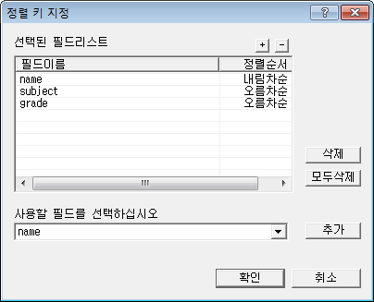
 | 4.6.3. 가상 필드 정의 탭 [데이터 소스]-[파일접속] 대화상자에서 가상필드정의 탭을 선택하면 데이터 파일 내의 가상필드에 대한 정의를 할 수 있습니다. 단, 서브페이지 사용 표 문서에서는 사용 할 수 없습니다. 보고서 실행시에 가상필드값은 데이터 파일에서 가져 오는 것이 아니라 보고서 실행 과정에서 만들어진 가상 데이터를 이용 합니다. 요약식 수행 결과를 가상 필드의 값으로 이용하게 되며 사용가능한 요약함수는 제한적 입니다. 대화상자 각 기능 설명은 필드정의 탭 설명을 참고 합니다. | 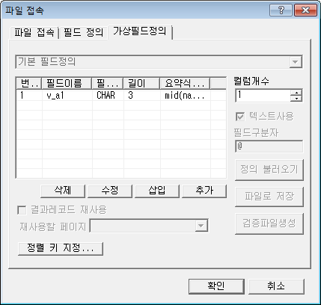
2012-06-26 이후
로고버튼 메뉴 | 2.2.1.3. 이전 버전에서 만들 보고서 폼파일을 열기 하는 경우 6.1.0.X 이전 버전에서 만든 보고서 폼 파일을 열기 하면 아래 메시지가 출력 되며 확인 버튼을 누르면 새로운 형식으로 자동 변환 됩니다. 6.1.2.X 버전에서 새로운 형식으로 변환한 보고서 폼 파일 또는 새로 작성한 보고서 폼파일을 이전 버전 Designer로 열면 폰트크기가 커지므로 유의 하시기 바랍니다. | 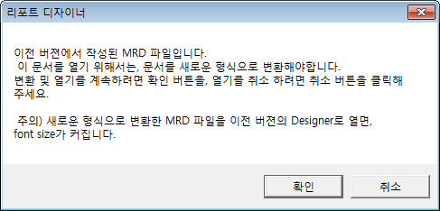
데이터소스 | • 조건에 따라 마지막 페이지에 삽입, 매 페이지마다 삽입, 반복수마다 삽입,빈칸그리기 첫 행에 삽입 등의 요약부 출력 옵션을 제공합니다. 빈칸그리기 첫 행에 삽입 요약부는 빈칸그리기 수행할 때 나오는 요약부이고 빈칸그리기 행수가 2개 이상인 경우 나옵니다. 빈칸그리기 첫 행에 이하여백 문자열을 출력하기 위한 용도로 사용 합니다. 빈칸그리기 첫행에 삽입 요약부는 1행만 추가 할 수 있으며 다른 요약조건을 함께 사용할 수 없고 크로스탭 사용 보고서는 지원 하지 않습니다.
맞추기 | 8.12. 페이지 넘김 조건 • 페이지를 넘길 때, 페이지번호 초기화 페이지 넘김 조건에 의해 페이지가 넘어갈때, 페이지 번호도 초기화되는 기능입니다. 페이지 넘김 조건과 함께, "페이지 넘김시, 페이지번호초기화"를 선택하고, 사용하는 조건에서 페이지번호 초기화에 사용할 페이지넘김 조건을 선택합니다. 조건식은 "[CONDITION]"으로 표시됩니다. | 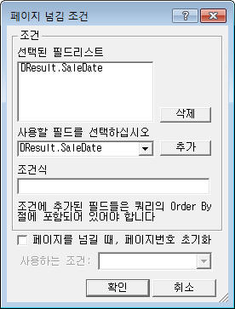 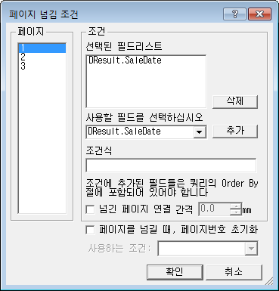
맞추기 | 8.11. 객체 편집 속성 Crownix Report Styler 에서 객체 편집 제어를 하기 위해 지정하는 속성 입니다. Report Designer 환경파일에 다음 항목이 설정이 되어 있는 경우 메뉴가 표시 됩니다. [environment] decorator=true Crownix Report Styler 에서 MRR 파일을 열기 했을 때 모든 객체는 편집 불가능 속성을 갖게 됩니다. Styler 에서 객체 편집이 가능하게 하려면 Crownix Report Designer 에서 해당 객체에 객체 편집 속성을 지정 해야 합니다. • 모두선택 각 편집 속성을 모두 선택/해제 합니다. • 텍스트 편집 가능 글틀 또는 표의 셀 객체에 텍스트 편집 가능 속성을 지정 합니다. • 선/면 편집 가능 글틀 또는 표 객체에 선/면 편집 가능 속성을 지정 합니다. • 객체 삭제 가능 객체 삭제 가능 속성을 지정 합니다. • 객체 이동 가능 객체 이동 가능 속성을 지정 합니다. • 객체 복사/붙이기 가능 객체 복사/붙이기 가능 속성을 지정 합니다. • 객체 크기 변경 가능 객체 크기 변경 가능 속성을 지정 합니다. 이 속성을 표 객체에 지정 하면 크기 변경 및 행/열 추가,삭제가 가능 합니다. 참고로 Styler에서 새로 추가, 삭제된 행/열은 모든 편집 가능 속성을 갖게 됩니다. • 객체 겹침 가능 객체 겹침 가능 속성을 지정 합니다. Styler에서 객체 생성, 이동, 앞에놓기/뒤에놓기 할 때 객체 겹침 불가능 객체와 겹친다면 해당 기능을 수행 할 수 없습니다. Crownix Report Styler 관련 정보는 Styler 제품과 함께 제공되는 매뉴얼을 참고 하시기 바랍니다.
홈 | • 최종보고서 메모가능 Crownix Report Styler 에서 보고서 편집 할 때 객체를 새로 추가 또는 페이지 편집을 하려면 보고서가최종보고서 메모가능 속성을 가지고 있어야 합니다. Crownix Report Styler 관련 정보는 Styler 제품과 함께 제공되는 매뉴얼을 참고 하시기 바랍니다.
뷰어 | 1. Crownix Report Viewer 화면 설명 – 멀티뷰어 관련 설치 파일 목록 수정. 8.3.2. MultiViewer Jar 파일 업로드 – 멀티뷰어 기본 라이브러리 설명 수정. 예제 코드 수정. 8.3.3. MultiViewer <OBJECT> – 제목 수정 [MultiViewer Jar 파일 업로드] => [MultiViewer <Object>] 예제 코드 수정. 8.3.4.2. 엑셀/워드/파워포인트 변환시 셀내부선 표시 미지원 – 해당 내용 삭제. (멀티뷰어에서 정상 동작함) 8.4.1. FileOpen() 메서드 사용 – 멀티뷰어 FileOpen 예제 수정.
 | MRR 파일 저장시 암호 설정 MRR 파일로 저장시 암호 설정을 할 수 있습니다. 암호 설정 된 MRR 파일을 Designer에서 열면 파일 암호 입력창이 표시 되며 입력된 암호가 맞는 경우에만 MRR 파일 열기 및 편집을 할 수 있습니다. 암호를 유실하면 다시 복구할 수 없으므로 유의합니다.
2012-06-29 이후
파라미터 3건 추가 | rsetpagebreak | 작성완료 | 저장
 | rexcelsheet | 작성완료 | 저장
 | rtxtdelimiter | 작성완료 | 저장
메소드 1건 변경 | GetLocalInfo | 작성완료 - 옵션추가 | 환경
홈 | • 셀 최소 크기 제한 해제 기능 삭제 함 | 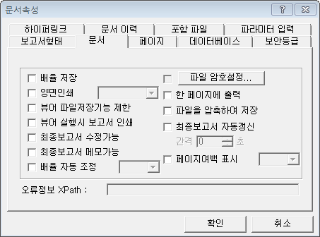
홈 | 면무늬 도트(dot) 면무늬와 반투명 속성은 함께 지정 할 수 없습니다. 그 외 면무늬를 반투명 속성과 함께 지정 하면 면 색상은 표시 되지 않습니다.
파라미터 | /rspeedrpt 파라미터 삭제 (도움말, XML 문서에서도 삭제 필요함)
_quickstart.doc | 위치) 3.4.1. Crownix Report 6.0 for 일반(Ansi) 버전 명칭변경함 : chartdir41.dll ==> chartdir50.dll 위치) 3.4.2. Crownix Report 6.0 for Unicode 버전 명칭변경함 : chartdir41.dll ==> chartdir50.dll
4_작성기초.doc | 명칭변경함 : chartdir4 -> chartdir5
1_8_맞추기.doc | 명칭변경함: chartdir4 -> chartdir5 내용교체함)8.7.4. CHARTDIR4 ~8.7.5.4. 고급 ==> 8.7.4. CHARTDIR5 ~ 8.7.6.10. LayerforPolarChart
2012-07-12 이후
2_뷰어 | 6. 편집 모드 실행 글틀 속성을 변경하고자 하는 테이블 또는 글틀 객체를 블록 지정한 후, 팝업 메뉴 또는 [맞추기]-[기본속성]-[글틀속성]를 통해 속성을 변경합니다. -> 글틀 속성을 변경하고자 하는 테이블 또는 글틀 객체를 블록 지정한 후, 편집 툴바 또는 팝업 메뉴를 통해 속성을 변경합니다. | 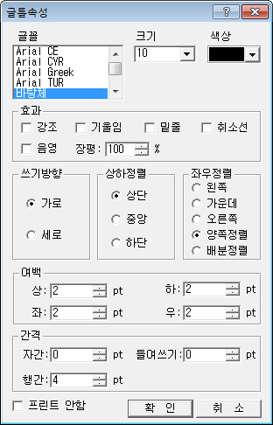 | 크기 ListBox -> ComboBox
1_5_편집.doc | 5.14. 글에 삽입/글에서 분리 아래문구를 삭제함 단, Unicode 버전에서는 [글에 삽입], [글에서 분리] 기능을 지원하지 않습니다. | Unicode 버전에서는 [글에 삽입], [글에서 분리] 기능을 지원 함
2012-07-17 이후
부록3_파라미터.doc | 3.1.106. /rhtmldlgprint 메소드 동작하지 않음으로 삭제 | 삭제 내용 보관 - 3.1.106. /rhtmldlgprint 분류 환경 정의 /rhtmldlgprint [url,width,height,sec] 설명 인쇄할 때 지정한 시간(단위:초)동안 모니터 우측하단에 '인쇄 알림창' 대화상자를 띄워주기 위한 파라미터입니다. 단, /rwait 파라미터와 함께 사용할 수 없으며, 뷰어EXE 또는 OCX임베딩 화면이 활성화된 경우에만 인쇄 알림창이 표시됩니다. url: 대화상자에 표시 하기 위한 HTML 파일 URL 경로를 파라미터 값으로 넘겨줍니다. (웹경로 지원) 다음은 HTML 샘플이며 <!--PRINTINFO--> 키워드는 인쇄한 프린터 드라이버명으로 치환됩니다. width: 대화상자 가로크기(기본값 - 300) 값이 10보다 작거나 800보다 크면 기본값 300 으로 적용 됩니다. height: 대화상자 세로크기(기본값 - 200) 값이 10보다 작거나 800보다 크면 기본값 200 으로 적용 됩니다. sec: 인쇄 알림창 표시 시간 (초단위) (기본값 - 3) 값이 1보다 작거나 20보다 크면 기본값 3 으로 적용 됩니다. 예제 /rhtmldlgprint [http://m2soft.co.kr/mrd/rdprndlg.htm,400,400,5] //400X400 크기, 5초간 표시 | 환경
부록3_파라미터.doc | 3.1.212. /rprnorigincolor 내용 수정 ----------------------------------------------------- 표의 행을 클릭하면, 클릭한 셀의 색상이 변하는데, 인쇄 시엔 원래 색상으로 인쇄되도록 하는 파라미터입니다. -> 표의 행을 클릭하면, 클릭한 행의 색상이 변하는데, 인쇄 시엔 원래 색상으로 인쇄되도록 하는 파라미터입니다. |  | 보고서
부록4_메서드.doc | 4.1.48. GetOSInfo 메소드 동작하지 않음으로 삭제 | 삭제 내용 보관 - 4.1.48. GetOSInfo 분류 환경 정의 BSTR GetOSName(); 설명 시스템 OS 이름을 반환합니다. 반환값은 OS 이름만 반환할 수도 있고, OS 이름과 사용자지정 프린터드라이버 이름을 반환 할 수 있습니다. cxviewer INI에 아래의 항목이 설정되어 있으면 사용자지정 프린터드라이버 이름을 반환합니다. [printer] appini=<설정파일경로> 경우1) OS 이름 반환. (예)Windows XP 경우2) OS 이름, 사용자지정 프린터드라이버 이름 반환. (예)Windows XP|Samsung ML-3050 Series PS * 프린터 드라이버 이름은 제어판 설정값이 아니라 사용자 지정 환경파일에 지정된 값을 반환합니다. 사용자 지정 환경파일은 cxviewer INI 에서 읽어옵니다. [printer] appini=C:\RdReportOn\app.ini app.ini 파일에서 프린터 드라이버 이름은 다음 섹션에서 읽어옵니다. [Printer] drivername=Samsung ML-3050 Series PS 예 function GetOSName_clicked() { var osname = cxviewer.GetOSName() alert(osname); } | 환경
부록4_메서드.doc | 4.1.164. SetPostData 내용 수정 ----------------------------------------------------- PostData : 서버스크립트 호출 파라미터 Charset : 데이터의 글자 셋을 지정 설명 Charset은 utf-8 또는 system-default 입니다. Charset 이 "utf-8" 인 경우 POST 데이터가 utf-8로 인코딩 되어 올라갑니다. Charset 이 "system-default" 인 경우 POST 데이터가 시스템 설정 글자셋으로 올라갑니다. Charset에 값을 주지 않았을 경우에 Unicode 버전은 utf-8로 ansi버전은 system-default로 기본적으로 정의 됩니다. /rpost[] 방식으로 파라미터를 넘기는 과정에서 "[]"값이 들어오게되면 "]"뒤의 값들이 짤리는 현상을 수정하기 위해 추가합니다 서버스크립트 호출에 필요한 파라미터를 POST 방식으로 넘기기 위해 사용합니다. POST 방식으로 넘기는 서버스크립트 호출 파라미터는 길이에 제한이 없습니다. -> PostData : 서버스크립트 호출 파라미터 Charset : 데이터의 글자 셋을 지정. "utf-8"(utf-8로 인코딩), "system-default"(시스템 설정 글자셋 사용) 설명 서버스크립트 호출에 필요한 파라미터를 POST 방식으로 넘기기 위해 사용합니다. /rpost[ ] 방식으로 파라미터를 넘기는 과정에서 데이터 중 "[“, ”]" 문자가 포함되게 되면 "]" 뒤의 값들을 인식하지 못하는 현상이 발생함으로 이런 경우, /rpost[ ]가 아닌 SetPostData()를 사용하여야 합니다. POST 방식으로 넘기는 서버스크립트 호출 파라미터는 길이에 제한이 없습니다. Charset에 값을 주지 않았을 경우에 Unicode 버전은 utf-8로 ansi버전은 system-default로 기본적으로 정의 됩니다. |  | 데이터셋
부록4_메서드.doc | 4.1.171. SetPrintPage 내용 수정 ----------------------------------------------------- 이 메소드 호출한 경우 인쇄대화상자 - 일부페이지 UI 가 변경이 됩니다.(단 RD5.0 버젼에 한하여) 인쇄시작페이지(~부터), 인쇄끝페이지(~까지)의 두 개의 입력창이 보이는것이 아니라 인쇄범위를 지정할 수 있는 1개 입력창이 보입니다. -> 이 메소드 호출한 경우 인쇄대화상자 - 일부페이지 UI 가 변경이 됩니다. 인쇄시작페이지(~부터), 인쇄끝페이지(~까지)의 두 개의 입력창이 보이는것이 아니라 인쇄범위를 지정할 수 있는 1개 입력창이 보입니다. |  | 인쇄
부록4_메서드.doc | 4.1.173. SetPrnDrvControl 동부화재 전용임으로 삭제 | 삭제 내용 보관 - 4.1.173. SetPrnDrvControl 분류 인쇄 정의 short SetPrnDrvControl(BSTR opt); 인수 opt: 프린터 및 트레이제어 옵션 C : 컬러, M : 흑백, L : 잉크젯, N : NONE, I : IMAGE DRV 설명 동부화재 프린터 및 트레이제어를 위한 메소드 입니다 SetClientInfo() 메소드 호출 이후에 사용 할 수 있습니다. CMPrint() 호출시 프린터 및 트레이제어 수행 합니다 예 Cxviewer.SetClientInfo("dbf", "", "http://192.168.2.6:7001/RDServer/rdagent.jsp"); //"dbf" :동부화재 Cxviewer.SetPrnDrvControl("b"); //C : 컬러, M : 흑백, L : 잉크젯, N : NONE, I : IMAGE DRV Cxviewer.FileOpen ("성적표.mrd", "/rfn [성적표.txt] /rv 성명[홍 길 동] 학과[정보통신공학부] 전공[정보통신공학] 부전공[ ] 주민[781107-1234567] 학번[970501] /rwait"); Cxviewer.CMPrint() | 인쇄
부록4_메서드.doc | 4.1.32. EncodedDataOpen2 신영증권 언급 내용 삭제 및 내용 수정 ----------------------------------------------------- nDataType : 인코딩된 데이터 타입(1-신영증권 재출력용 타입) lpData : 데이터 포인터 nDataLen : 데이터 길이 pOption : 기타 옵션(향후 확장을 위해 넣어놓은 값) 설명 인코딩된 데이터를 처리하는 메서드로 EncodedDataOpen() 메서드와 기능이 비슷하나, lpData 파라미터로 Binary 데이터를 받을 수 있다는 점에서 다릅니다.. nDataType을 1로 주면, 신영증권 재출력용으로 zip 파일 형태의 Binary 데이터를 처리하여 FileOpen()을 시켜줍니다. 예 Cxviewer.EncodedDataOpen2 EncodedDataOpen2(1, lpData, nDataLen, ""); //인코딩한 MRR Cxviewer.FileOpen("", ""); //MRR열기 시작 -> nDataType : 인코딩된 데이터의 Type. 2 - 인코딩한 MRR 열기 lpData : 데이터 포인터 nDataLen : 데이터 길이 pOption : 기타 옵션(향후 확장을 위해 넣어놓은 값) 설명 인코딩된 데이터를 처리하는 메서드로 EncodedDataOpen() 메서드와 기능이 비슷하나, lpData 파라미터로 Binary 데이터를 받을 수 있다는 점에서 다릅니다. EncodedDataOpen2 메소드 호출 이후 FileOpen("","") 메소드 호출하면 MRR 열기를 시작합니다. 예 Cxviewer.EncodedDataOpen2 EncodedDataOpen2(2, lpData, nDataLen, ""); //인코딩한 MRR Cxviewer.FileOpen("", ""); //MRR열기 시작 |  | 보고서실행
부록4_메서드.doc | 4.1.123. SetClientInfo 동부화재 전용임으로 삭제 | 삭제 내용 보관 - 4.1.123. SetClientInfo 분류 보고서실행 정의 short SetClientInfo(BSTR clientid, BSTR opt, BSTR rdserver_url); 인수 clientid: 업체정보 ("dbf":동부화재) opt: 사용안함. 추후 확장성 고려. rdserver_url: RDAgent 서버 URL 설명 클라이언트 정보 환경설정을 위한 메소드입니다. 특정 고객 사이트에 특화된 기능을 넣을 때 사용할 수 있습니다. "dbf":동부화재 인경우, 프린터 및 트레이 제어 및 로그 기록 기능을 수행합니다 예 Cxviewer. SetClientInfo ("dbf", "", "http://192.168.2.6:7001/RDServer/rdagent.jsp"); //"dbf" :동부화재; | 보고서실행
부록4_메서드.doc | 4.1.149. SetLogData 동부화재 전용임으로 삭제 | 삭제 내용 보관 - 4.1.149. SetLogData 분류 보고서실행 정의 short SetLogData(BSTR opt, BSTR logdata); 인수 opt: logdata를 보낼 url주소 logdata: 전송할 logdata 설명 FileOpen()시마다 서버에 logdata를 보내기 위해서 사용하는 메소드 입니다. 서버에 rdata, 파라미터, logdata(+파일명+Sign_Key+인쇄페이지수) 를 post 로 전송합니다 현재, SetClientInfo() 메소드를 통해 동부화재로 지정된 경우에만 전송가능합니다.. 예 Cxviewer.SetClientInfo("dbf", "", "http://192.168.2.61:8080/RDServer50/tps.jsp"); //"dbf" :동부화재 Cxviewer.SetRData("2010 학년도 1학기@2@test@2@X\n2010 학년도 2학기@2@test@2@X"); Cxviewer.SetLogData("http://192.168.2.61:8080/RDServer50/tps.jsp", "Type_Gb=1"); Rdviewer.FileOpen ("성적표.mrd", "/rfn [성적표.txt] /rv 성명[홍 길 동] 학과[정보통신공학부] 전공[정보통신공학] 부전공[ ] 주민[781107-1234567] 학번[970501] /rprnn [3] /rwait");; | 보고서실행
부록4_메서드.doc | 4.3.27. TFPrintResult이벤트 한국투자증권 전용임으로 삭제 | 삭제 내용 보관 - 4.3.27. TFPrintResult이벤트 분류 인쇄 설명 한국투자증권 통장발급기로 인쇄될 경우, 출력되는 Page번호와 Line번호를 리턴해주는 이벤트입니다.. 인수 nPage: 출력된 페이지 반환값 nLine: 출력된 라인의 반환값 예 <SCRIPT LANGUAGE=JavaScript FOR=Rdviewer EVENT="TFPrintResult(nPage, nLine) "> <!-- alert("인쇄된 페이지: " + nPage + " 인쇄된 라인: " +nLine); --> </SCRIPT> | 인쇄
부록4_메서드.doc | 4.1.93. SaveAsImagefile 내용 추가 -------------------------------------------------------------------- 인수 FileName : 생성할 이미지 파일명 imageType : 이미지 파일형식. 0 , 1, 2, 3, 또는 4의 값을 갖습니다. 0 : TIF , 1 : BMP, 2 : GIF, 3 : JPG, 4 : PNG ret = Cxviewer.SaveAsImagefile ("C:\\mymy\\a.jpg", 3); //JPG 이미지 파일로 저장 ret = Cxviewer.SaveAsImagefile ("C:\\mymy\\a.png", 4); //PNG 이미지 파일로 저장 |  | 저장
부록3_파라미터.doc | 3.1.125. /rkeeprecord 신규 항목 추가 |  | 데이터
2012-07-20 이후
부록3_파라미터.doc | 3.1.153. /roldarithop 내용 누락으로 신규 작성함. |  | 환경
부록3_파라미터.doc | 3.1.264. /rsetpagebreak /rpagebreak가 잘못 기재되었음. /rpagebreak에 대한 항목이 존재함으로 /rsetpagebreak는 삭제함. |  | 환경
2012-07-23 이후
1_4_데이터소스.doc | 4.12. XPlatform DataSet 접속 | XPLATFORM_DS 접속방식 설명 새로 추가
부록4_메서드.doc | 4.1.115. SetAdoRsData | 메서드 추가. 매뉴얼 상단의 매서드 분류표 수정됨 | 데이터셋
부록1_요약.doc | 1.2.55. LOADIMAGE2() 신규 항목 추가
2012-08-14 이후
부록2_스크립트.doc | 스크립트가 지원하는 프로그램의 특징 문서 스타일 변경 스타일"제목 1" => 스타일"제목 5"
1_1_화면설명.doc | 1.3. 리본 메뉴 내용 수정 리본메뉴의 각 탭에 대한 자세한 설명은 탭의 매뉴얼을 참조하시기 바랍니다. => 리본메뉴의 각 탭에 대한 자세한 설명은 3.홈, 4.데이터소스, 5.편집, 6.표, 7.삽입, 8.맞추기, 9.보기에 대한 내용을 각각 참조하시기 바랍니다.
1_1_화면설명.doc | 1.2.2. 페이지 관리 탭 내용 수정 표지 추가, 본문 추가/삽입, 마지막 페이지 추가 기능에 대한 자세한 설명은 7.3 페이지 의 내용을, 페이지 복사, 페이지 붙여넣기, 페이지 삭제 기능에 대한 보다 자세한 설명은 3.13 페이지 편집 의 내용을 참조하시기 바랍니다. => 표지 추가, 본문 추가/삽입, 마지막 페이지 추가 기능에 대한 자세한 설명은 7.8 페이지 의 내용을, 페이지 복사, 페이지 붙여넣기, 페이지 삭제 기능에 대한 보다 자세한 설명은 5.12 페이지 편집 의 내용을 참조하시기 바랍니다.
3_작성기초.doc | 파일명 변경 4_작성기초.doc => 3_작성기초.doc
0_시작하기전에.doc | 내용 수정 • 4장. 보고서 작성의 기초 => • 3장. 보고서 작성의 기초
0_시작하기전에.doc | 내용삭제 • 3장. Crownix Report 6.0 활용 Tip Crownix Report 6.0 를 사용하실 때, 알아두시면 유용할만한 내용을 수록하였습니다. | Crownix Report 6.0 활용 Tip 포함하지 않음.
1_2_로고버튼 메뉴.doc | 2.2.1.2. 파일을 열지 못하는 경우 내용 수정 RD-UniCon 프로그램에 대한 자세한 사용법은 별도로 제공되는 RDUnicon.doc 의 내용을 참조하시기 바랍니다. => RD-UniCon 프로그램에 대한 자세한 사용법은 별도로 제공되는 부록5. RDUnicon 의 내용을 참조하시기 바랍니다.
1_2_로고버튼 메뉴.doc | 2.2.2. 프로젝트 열기 내용 수정 샘플 프로젝트 열기 Crownix Report 에서는 70 여 개의 샘플 보고서 파일들을 제공하고 있으며 제공하는 샘플 보고서 파일을 특징별로 그룹화하여 샘플 프로젝트 파일로 제공하고 있습니다. 샘플 프로젝트를 여는 방법은 Crownix Report\가 설치된 폴더 아래에 \Examples\RDExample60.rpr 파일을 선택하여 여시면 됩니다. 샘플 보고서 파일에 대한 자세한 설명은 샘플 프로젝트 파일 안에 들어있는 샘플정보.mrd 파일을 참조하시기 바랍니다. => 샘플 프로젝트 열기 Crownix Report 에서는 70 여 개의 샘플 보고서 파일들을 제공하고 있으며 제공하는 샘플 보고서 파일을 특징별로 그룹화하여 샘플 프로젝트 파일로 제공하고 있습니다. 샘플 프로젝트를 여는 방법은 Crownix Report\가 설치된 폴더 아래에 \Examples\CXExample60.rpr 파일을 선택하여 여시면 됩니다. 샘플 보고서 파일에 대한 자세한 설명은 샘플 프로젝트 파일 안에 들어있는 샘플정보.mrd 파일을 참조하시기 바랍니다.
1_3_홈.doc | 3.2.1. 보고서 형태 탭 내용 수정 보고서의 종류에 대한 설명과 기타 옵션들에 대한 설명은, 3.3.1 사용자 정의 탭 의 내용을 참조하시기 바랍니다. => 보고서의 종류에 대한 설명과 기타 옵션들에 대한 설명은, 3.1.1 사용자 정의 탭 의 내용을 참조하시기 바랍니다.
1_3_홈.doc | 3.2.2. 문서 탭 내용 수정 /ronepgrpt 파라미터에 대한 자세한 설명은, 부록 3 Crownix Report 파라미터 목록에서 3 1.138. /ronepgrpt 의 내용을 참조하시기 바랍니다. => /ronepgrpt 파라미터에 대한 자세한 설명은, 부록 3 Crownix Report 파라미터 목록에서 3 1.155. /ronepgrpt 의 내용을 참조하시기 바랍니다.
1_3_홈.doc | 3.2.2. 문서 탭 내용 수정 ViewShowMode 메서드에 대한 자세한 설명은, 부록 4 Crownix Report 메서드, 속성, 이벤트에서 ViewShowMode의 내용을 참조하시기 바랍니다. => ViewShowMode 메서드에 대한 자세한 설명은, 부록 4 Crownix Report 메서드, 속성, 이벤트에서 4.1.219. ViewShowMode의 내용을 참조하시기 바랍니다.
1_3_홈.doc | 3.2.5. 보안등급 탭 내용 수정 보안등급에 대한 자세한 설명은 8.20 보안등급 적용의 내용을 참조하시기 바랍니다. => 보안등급에 대한 자세한 설명은 8.21 보안등급 적용의 내용을 참조하시기 바랍니다.
1_3_홈.doc | 3.3.2. 보안등급 탭 내용 수정 보안등급에 대한 자세한 설명은 8.20 보안등급 적용의 내용을 참조하시기 바랍니다. => 보안등급에 대한 자세한 설명은 8.21 보안등급 적용의 내용을 참조하시기 바랍니다.
1_3_홈.doc | 3.3.3. 편집 탭 내용 수정 조회 툴바 기능에 대한 보다 자세한 설명은 8.22 조회툴바 편집의 내용을 참조하시고, 하이퍼링크 기능에 대한 보다 자세한 설명은 8.21 하이퍼링크 속성의 내용을 참조하시기 바랍니다. => 조회 툴바 기능에 대한 보다 자세한 설명은 8.23 조회툴바 편집의 내용을 참조하시고, 하이퍼링크 기능에 대한 보다 자세한 설명은 8.22 하이퍼링크 속성의 내용을 참조하시기 바랍니다.
1_4_데이터소스.doc | 4.1.5. RDAGENT 접속 내용 수정 /rf나, /rfn 파라미터에 대한 자세한 설명은, 부록 3 Crownix Report 파라미터 에서 3.1.142. /rf나, 3.1.285. /rfn 의 내용을 참조하시기 바랍니다. => /rf나, /rfn 파라미터에 대한 자세한 설명은, 부록 3 Crownix Report 파라미터 에서 3.1.80. /rf나, 3.1.89. /rfn 의 내용을 참조하시기 바랍니다.
1_4_데이터소스.doc | 4.1.6. NET 접속 내용 수정 /rf나, /rfn 파라미터에 대한 자세한 설명은, 부록 3 Crownix Report 파라미터 에서 3.1.142. /rf나, 3.1.285. /rfn 의 내용을 참조하시기 바랍니다. => /rf나, /rfn 파라미터에 대한 자세한 설명은, 부록 3 Crownix Report 파라미터 에서 3.1.80. /rf나, 3.1.89. /rfn 의 내용을 참조하시기 바랍니다.
1_4_데이터소스.doc | 4.1.8. XMLAGENT 접속 내용 수정 RDAGENT-PW나 RDAGENT-AF 사용시 Viewer에서 XML데이터를 가져오기위해 사용하는 파라미터는 /rserverxmlcparam나 /rserverxmliparam 파라미터로, 각 파라미터에 대한 자세한 설명은, 부록 3 Crownix Report 파라미터에서 3.1.226. /rserverxmlcparam 나 3.1.227. /rserverxmliparam의 내용을 참조하시기 바랍니다. => RDAGENT-PW나 RDAGENT-AF 사용시 Viewer에서 XML데이터를 가져오기위해 사용하는 파라미터는 /rserverxmlcparam나 /rserverxmliparam 파라미터로, 각 파라미터에 대한 자세한 설명은, 부록 3 Crownix Report 파라미터에서 3.1.253. /rserverxmlcparam 나 3.1.254. /rserverxmliparam의 내용을 참조하시기 바랍니다.
1_4_데이터소스.doc | 4.2.2.4. 쿼리 동적 생성 내용 수정 /rp 파라미터에 대한 자세한 설명은, 부록 3 Crownix Report 파라미터에서 3.1.142. /rp의 내용을 참조하시기 바랍니다. => /rp 파라미터에 대한 자세한 설명은, 부록 3 Crownix Report 파라미터에서 3.1.159. /rp의 내용을 참조하시기 바랍니다.
1_4_데이터소스.doc | 4.2.4. 저장 프로시저 사용 내용 수정 /rp나 /rv 파라미터에 대한 자세한 설명은, 부록 3 Crownix Report 파라미터에서 3.1.142. /rp나 3.1.285. /rv의 내용을 참조하시기 바랍니다. => /rp나 /rv 파라미터에 대한 자세한 설명은, 부록 3 Crownix Report 파라미터에서 3.1.159. /rp나 3.1.317. /rv의 내용을 참조하시기 바랍니다.
1_4_데이터소스.doc | 4.10.1. 필드지정 탭 내용 수정 /rp나 /rv 파라미터에 대한 자세한 설명은, 부록 3 Crownix Report 파라미터에서 3.1.142. /rp나 3.1.285. /rv의 내용을 참조하시기 바랍니다. => /rp나 /rv 파라미터에 대한 자세한 설명은, 부록 3 Crownix Report 파라미터에서 3.1.159. /rp나 3.1.317. /rv의 내용을 참조하시기 바랍니다.
1_9_보기.doc | 9.3. 틀고정선 내용 수정 틀고정선에 대한 보다 자세한 내용은, 8.24 틀고정 사용을 참조해주시기 바랍니다. => 틀고정선에 대한 보다 자세한 내용은, 8.25 틀고정 사용을 참조해주시기 바랍니다.
1_9_보기.doc | 9.7. 라벨 가상선 내용 수정 라벨 가상선에 대한 보다 자세한 내용은, 8.15 라벨 가상선 사용 을 참조해주시기 바랍니다. => 라벨 가상선에 대한 보다 자세한 내용은, 8.16 라벨 가상선 사용 을 참조해주시기 바랍니다.
1_6_표.doc | 내용 수정 이 장에서는 표 메뉴에 포함된 여러 가지 기능에 대한 설명을 수록하였습니다. 기능에 대한 설명 외에 표의 개념이나 표의 구성 요소 등에 대한 설명이 필요하시다면 4장 보고서 작성의 기초에서 3.1 표의 구성요소의 내용을 참조하시기 바랍니다. => 이 장에서는 표 메뉴에 포함된 여러 가지 기능에 대한 설명을 수록하였습니다. 기능에 대한 설명 외에 표의 개념이나 표의 구성 요소 등에 대한 설명이 필요하시다면 3장 보고서 작성의 기초에서 3.1 표의 구성요소의 내용을 참조하시기 바랍니다.
1_7_삽입.doc | 7.2.3. 표 만들기 대화상자 내용 수정 표 객체에 대한 자세한 사용법은 8.2 표 속성의 내용을 참조하시기 바랍니다. => 표 객체에 대한 자세한 사용법은 8.3 표 속성의 내용을 참조하시기 바랍니다.
1_8_맞추기.doc | 8.2.6.2. 본문페이지 바탕객체 내용 수정 본문페이지 바탕객체는 보고서마다 하나의 인스턴스만 존재하기 때문에 본문페이지 바탕객체를 사용하는보고서들을 Append 시키거나 SubReport 등으로 연결하면 본문페이지 바탕객체가 겹쳐서 보일 수 있습니다. 이때 특정 보고서의 본문페이지 바탕객체들은 표시하지 않고자 한다면, /rhideallbodyobj 파라미터를 사용하시기 바랍니다. 파라미터에 대한 자세한 설명은 부록3. 3.1.86 /rhideallbodyobj의 내용을 참조하십시오. => 본문페이지 바탕객체는 보고서마다 하나의 인스턴스만 존재하기 때문에 본문페이지 바탕객체를 사용하는보고서들을 Append 시키거나 SubReport 등으로 연결하면 본문페이지 바탕객체가 겹쳐서 보일 수 있습니다. 이때 특정 보고서의 본문페이지 바탕객체들은 표시하지 않고자 한다면, /rhideallbodyobj 파라미터를 사용하시기 바랍니다. 파라미터에 대한 자세한 설명은 부록3. Crownix Report 파라미터에서 3.1.98 /rhideallbodyobj의 내용을 참조하십시오.
1_8_맞추기.doc | 8.2.6.5. 엑셀저장시 예외객체 내용 수정 엑셀 이외의 포맷으로 저장시에도 제외하고 싶은 객체가 있다면, 해당 객체를 “엑셀저장시 예외객체”로 지정하고 보고서를 오픈할 때, /rsaveobjexcept 파라미터를 사용하면 됩니다. 파라미터에 대한 자세한 설명은 부록3. 3.1.217 /rsaveobjexcept의 내용을 참조하시기 바랍니다. => 엑셀 이외의 포맷으로 저장시에도 제외하고 싶은 객체가 있다면, 해당 객체를 “엑셀저장시 예외객체”로 지정하고 보고서를 오픈할 때, /rsaveobjexcept 파라미터를 사용하면 됩니다. 파라미터에 대한 자세한 설명은 부록3. Crownix Report 파라미터에서 3.1.242 /rsaveobjexcept의 내용을 참조하시기 바랍니다.
1_8_맞추기.doc | 8.7.2.4. 요약작성 내용 수정 요약함수 작성에 관한 자세한 사용법은 부록1요약함수 목록의 내용을 참조하시기 바랍니다. => 요약함수 작성에 관한 자세한 사용법은 부록1. Crownix Report 요약함수의 내용을 참조하시기 바랍니다.
1_8_맞추기.doc | 8.7.5.4. 요약작성 내용 수정 요약함수 작성에 관한 자세한 사용법은 부록1요약함수 목록의 내용을 참조하시기 바랍니다. => 요약함수 작성에 관한 자세한 사용법은 부록1. Crownix Report 요약함수의 내용을 참조하시기 바랍니다.
1_8_맞추기.doc | 8.15. 서브리포트 페이지 지정 내용 수정 4.2.11 서브리포트 사용의 내용을 참조하시기 바랍니다. => 4.2.10 서브리포트 사용의 내용을 참조하시기 바랍니다.
1_8_맞추기.doc | 8.22.6. 하이퍼링크 수행 내용 수정 하이퍼링크 색상 지정에 관한 자세한 사항은 2.7.6 하이퍼링크 의 내용을 참조하시기 바랍니다. => 하이퍼링크 색상 지정에 관한 자세한 사항은 3.2.6 하이퍼링크 의 내용을 참조하시기 바랍니다.
2_뷰어.doc | 2.1.2. 저장 내용 삭제 자세한 내용은 3장 Crownix Report 6.0 활용 Tip의 3.보고서 저장에서 Q2의 내용을 참조하시기 바랍니다. | 3장 Crownix Report 6.0 활용 Tip 관련
2_뷰어.doc | 6. 편집 모드 실행 내용 수정 최종보고서 수정가능, 최종보고서 메모가능 기능의 적용 방법은 2.7.2 문서의 내용을 참조하시기 바랍니다. => 최종보고서 수정가능, 최종보고서 메모가능 기능의 적용 방법은 3.2.2 문서의 내용을 참조하시기 바랍니다.
3_작성기초 | 2.3.2.3. 그 외 내용 수정 [맞추기]-[객체 크기변경/이동] 대화 상자를 이용하는 방법은 1장 Crownix Report사용의 8.1 객체 크기변경/이동의 내용을 참조하시기 바랍니다. • Control Line Control Line을 사용하여 객체를 이동하는 방법은 1장 Crownix Report사용의 4.4.2 Control Line을 이용한 위치 조정의 내용을 참조하시기 바랍니다. => [맞추기]-[객체 크기변경/이동] 대화 상자를 이용하는 방법은 1장 Crownix Report사용의 8.19 객체 크기변경/이동의 내용을 참조하시기 바랍니다. • Control Line Control Line을 사용하여 객체를 이동하는 방법은 1장 Crownix Report사용의 9.5.2 Control Line을 이용한 위치 조정의 내용을 참조하시기 바랍니다.
3_작성기초 | 2.3.3.4. 그 외 내용 수정 [맞추기]-[객체 크기변경/이동] 대화 상자를 이용하는 방법은 1장 Crownix Report사용의 8.1 객체 크기변경/이동의 내용을 참조하시기 바랍니다. • Control Line Control Line을 사용하여 객체의 크기를 조정하는 방법은 1장 Crownix Report사용의 4.4.3 Control Line을 이용한 크기 조정의 내용을 참조하시기 바랍니다. => [맞추기]-[객체 크기변경/이동] 대화 상자를 이용하는 방법은 1장 Crownix Report사용의 8.19 객체 크기변경/이동의 내용을 참조하시기 바랍니다. • Control Line Control Line을 사용하여 객체의 크기를 조정하는 방법은 1장 Crownix Report사용의 9.5.3 Control Line을 이용한 크기 조정의 내용을 참조하시기 바랍니다.
 | 2.3.4.3. 객체 크기변경/위치이동 대화상자를 이용한 객체 정렬 내용 수정 [맞추기] -[옵션]-[객체 크기변경/이동 ]대화상자 에 대한 보다 자세한 이용 방법은 1장 Crownix Report Designer사용의 8.18 객체 크기변경/이동의 내용을 참조하시기 바랍니다. => [맞추기] -[옵션]-[객체 크기변경/이동 ]대화상자 에 대한 보다 자세한 이용 방법은 1장 Crownix Report Designer사용의 8.19 객체 크기변경/이동의 내용을 참조하시기 바랍니다.
3_작성기초 | 3.1.1. 칸 내용 수정 각 기능에 대한 자세한 설명은 1장 Crownix Report Designer사용의 6.6 칸의 내용을 참조하시기 바랍니다. => 각 기능에 대한 자세한 설명은 1장 Crownix Report Designer사용의 6.4 칸의 내용을 참조하시기 바랍니다.
3_작성기초 | 3.1.2. 행과 열 내용 수정 각 기능에 대한 자세한 설명은 1장 Crownix Report Designer사용의 6.8 삽입/삭제의 내용을 참조하시기 바랍니다. => 각 기능에 대한 자세한 설명은 1장 Crownix Report Designer사용의 6.5 행렬의 내용을 참조하시기 바랍니다.
3_작성기초 | 3.1.3. 표의 선 내용 수정 각 기능에 대한 자세한 설명은 1장 Crownix Report Designer사용의 6.5 선의 내용을 참조하시기 바랍니다. 단, 칸 내부선 그리기 기능은 6.6.3 칸 내부선 그리기의 내용을 참조하세요 => 각 기능에 대한 자세한 설명은 1장 Crownix Report Designer사용의 6.7 선의 내용을 참조하시기 바랍니다. 단, 칸 내부선 그리기 기능은 6.4.3 칸 내부선 그리기의 내용을 참조하세요
3_작성기초 | 3.2.3. 표 모양 바꾸기 내용 수정 표 변환 기능에 대한 자세한 내용은 1장 Crownix Report Designer사용의 6.9 변환의 내용을 참조하시기 바랍니다. => 표 변환 기능에 대한 자세한 내용은 1장 Crownix Report Designer사용의 6.1 변환의 내용을 참조하시기 바랍니다.
3_작성기초 | 3.4.2. 일부분 삭제 내용 수정 표의 행/열 삭제 기능에 대한 자세한 내용은 1장 Crownix Report Designer사용의 6.8.3 행/열 삭제의 내용을 참조하시기 바랍니다. => 표의 행/열 삭제 기능에 대한 자세한 내용은 1장 Crownix Report Designer사용의 6.5.3 행/열 삭제의 내용을 참조하시기 바랍니다.
3_작성기초 | 3.6.1.2. 입력 모드 시 칸 조정하기 내용 수정 표의 칸 크기 조정 시 인접한 칸들이 밀려나지 않도록 하려면 표 보호를 해야 합니다. 표 보호에 대한 설명은 1장 Crownix Report Designer 사용의 6.4 표 보호의 내용을 참조하시기 바랍니다. => 표의 칸 크기 조정 시 인접한 칸들이 밀려나지 않도록 하려면 표 보호를 해야 합니다. 표 보호에 대한 설명은 1장 Crownix Report Designer 사용의 6.3 표 보호의 내용을 참조하시기 바랍니다.
3_작성기초 | 3.6.1.4. 객체 크기변경/위치이동 대화상자 이용하기 내용 수정 [맞추기]-[옵션]-[객체 크기변경/이동]대화상자 에 대한 보다 자세한 이용 방법은 1장 Crownix Report Designer사용의 8.18 객체 크기변경/이동의 내용을 참조하시기 바랍니다. => [맞추기]-[옵션]-[객체 크기변경/이동]대화상자 에 대한 보다 자세한 이용 방법은 1장 Crownix Report Designer사용의 8.19 객체 크기변경/이동의 내용을 참조하시기 바랍니다.
3_작성기초 | 3.6.2. 칸 합치기 내용 수정 칸 합치기에 대한 보다 자세한 이용 방법은 1장 Crownix Report Designer사용의 6.6.1 칸 합치기의 내용을 참조하시기 바랍니다. => 칸 합치기에 대한 보다 자세한 이용 방법은 1장 Crownix Report Designer사용의 6.4.1 칸 합치기의 내용을 참조하시기 바랍니다.
3_작성기초 | 3.6.3. 칸 나누기 내용 수정 칸 나누기에 대한 보다 자세한 이용 방법은 1장 Crownix Report Designer 사용의 6.6.2 칸 나누기의 내용을 참조하시기 바랍니다. => 칸 나누기에 대한 보다 자세한 이용 방법은 1장 Crownix Report Designer 사용의 6.4.2 칸 나누기의 내용을 참조하시기 바랍니다.
3_작성기초 | 4.4. 선속성 내용 수정 표의 선 선택에 대한 보다 자세한 이용 방법은 1장 Crownix Report Designer사용의 6.5.3 선 선택의 내용을 참조하시기 바랍니다. => 표의 선 선택에 대한 보다 자세한 이용 방법은 1장 Crownix Report Designer사용의 6.7.2 선 선택의 내용을 참조하시기 바랍니다.
2012-08-22 이후
1_8_맞추기 | 8.7.6.8. AngularMeter 내용 수정 8.7.6.8. AngularMeter AngularMeter에 대한 속성값을 지정할 수 있습니다. => 8.7.6.8. LinearMeter LinearMeter에 대한 속성값을 지정할 수 있습니다.
1_4_데이터소스.doc | 4.2.11. 웹 서비스 사용 신규 항목 추가 - 5.0 매뉴얼에서 복사함.
1_8_맞추기 | 8.22. 엘리먼트 이름 지정 신규 항목 추가 - 5.0 매뉴얼에서 복사함.
2_뷰어 | 8.1.1. RD 웹 리포팅을 위한 준비 항목명 수정 8.1.1. RD 웹 리포팅을 위한 준비 => 8.1.1. CX 웹 리포팅을 위한 준비
1_4_데이터소스.doc | 4.2.13.1. 테이블 사용 • 보기 항목삭제 SAP 쿼리 정의 대화상자에서 보기탭이 삭제됨.
1_4_데이터소스.doc | 4.2.13.1. 테이블 사용 • 테이블 대화상자 이미지 교체 | 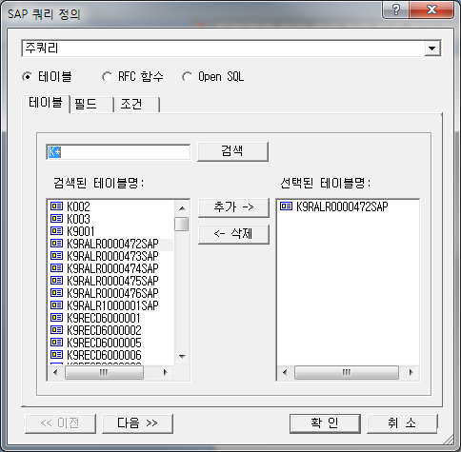
1_4_데이터소스.doc | 4.2.13.1. 테이블 사용 • 필드 대화상자 이미지 교체 | 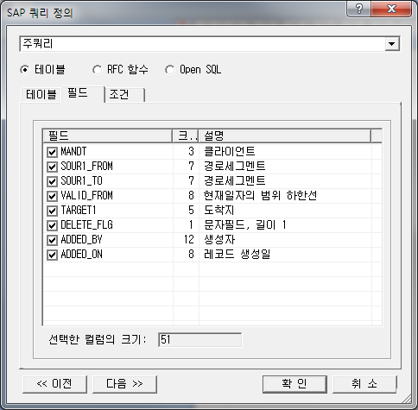
1_4_데이터소스.doc | 4.2.13.1. 테이블 사용 • 조건 대화상자 이미지 교체 | 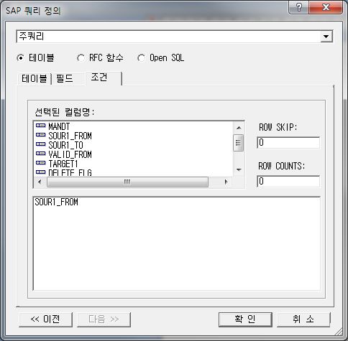
1_4_데이터소스.doc | 4.2.13.2. RFC 함수 사용 • 함수 대화상자 이미지 교체 | 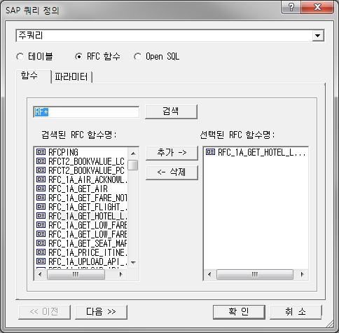
1_4_데이터소스.doc | 4.2.13.2. RFC 함수 사용 • 파라미터 대화상자 이미지 교체 | 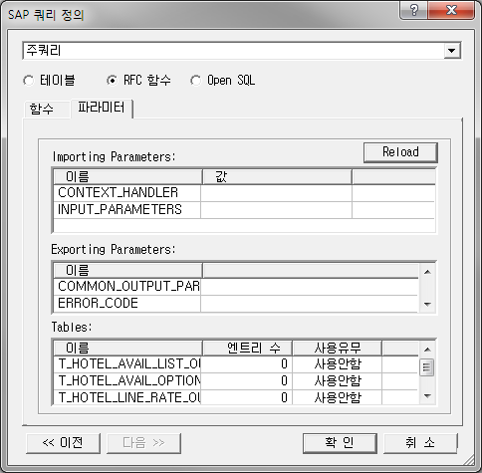
부록3_파라미터.doc | 3.1.46. /rcsv 내용 추가 /rcsv를 사용할 경우에는 /rcsv에서 설정한 파일을 엑셀 프로그램과 연동시킵니다
2012-09-04 이후
1_8_맞추기.doc | 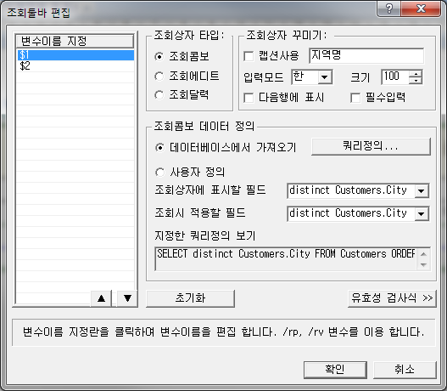 8.24. 조회툴바 편집 대화상자 이미지 교체
1_8_맞추기.doc | 8.24.1. 변수이름 지정 내용 추가 변수이름 지정 목록상자의 하단 버튼을 이용하여 조회툴바에 표시되는 조회상자의 우선순위를 변경할 수 있습니다.
1_3_홈.doc | 3.2.2. 문서 탭 대화상자 이미지 교체 | 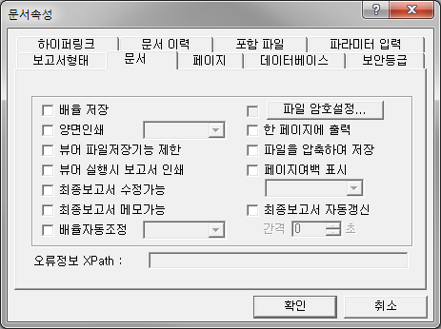
2012-09-12 이후
부록1_요약 | 1.2.18. DELTECOLUMN() 항목명 수정 1.2.18. DELETECOLUMN()
부록1_요약 | 1.2.62. MAXEX() 내용중 "\r\n" 삭제
부록1_요약 | 1.2.66. MINEX() 내용중 "\r\n" 삭제
부록4_메서드 | 4.1. Crownix Report 메서드 분류표 - 분류 대화상자에 MrrFilter추가
부록3_파라미터 | 3.1.230. /rregtrulocoffice 분류변경 차트 -> 저장
부록3_파라미터 | 3.1.259. /rsethmllocchar 항목삭제 - 삭제된 파라미터임
1_2_로고버튼 메뉴 | 신규작성 2.2.1.3. 이전 버전에서 만들 보고서 폼파일을 열기 하는 경우 6.1.0.X 이전 버전에서 만든 보고서 폼 파일을 열기 하면 아래 메시지가 출력 되며 확인 버튼을 누르면 새로운 형식으로 자동 변환하여 열리게 됩니다. 이후, 보고서를 저장하면 보고서 폼 파일에 변환된 내용을 반영합니다. 저장하지 않은 상태에서 Crownix Report Designer를 종료할 경우, 변환된 내용은 사라지며 보고서 폼 파일에 반영되지 않습니다. 6.1.2.X 버전에서 새로운 형식으로 변환한 보고서 폼 파일 또는 새로 작성한 보고서 폼파일을 이전 버전 Designer로 열면 폰트크기가 커지므로 유의 하시기 바랍니다. | 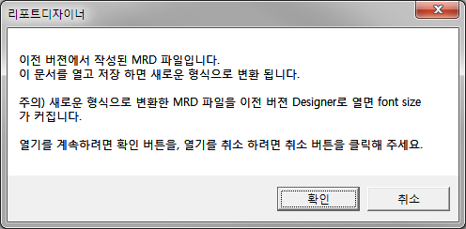
부록1_요약 | 1.2.62. MAXEX() 내용 수정 최댓값 => 최대값 필드명이나 변수명에 해당하는 값들의 최대값을 구합니다. (단, 값이 들어있는 경우의 필드들만 해당됩니다.)
2012-10-09 이후
부록4_메서드 | 4.1.106. SaveFileMemory 신규 작성
부록3_파라미터 | 3.1.3. /ralignstropt 신규 작성
부록3_파라미터 | 3.1.277. /rstrlengthopt 신규 작성
부록3_파라미터 | 3.1.180. /rpdfcompmode 신규 작성
부록3_파라미터 | 3.1.319. /rvarcheck 신규 작성
부록3_파라미터 | 3.1.182. /rpdfimageindex
부록3_파라미터 | 3.1.291. /rtoupperlowerlocale
1_8_맞추기.doc | 8.7.5.2. 데이터 매핑 • 매핑 방법 2. 차트 속성 대화상자를 통해 각 항목에 대한 데이터 필드를 지정합니다. 대화상자 이미지 교체 | 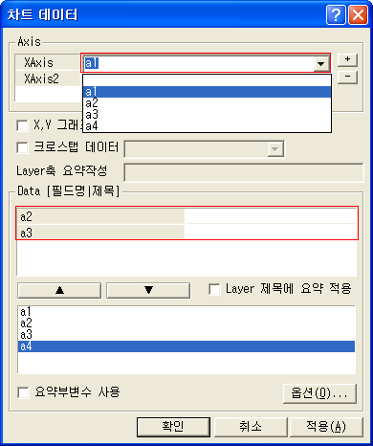
1_8_맞추기.doc | 8.7.5.2. 데이터 매핑 • 매핑 방법 2. 차트 속성 대화상자를 통해 각 항목에 대한 데이터 필드를 지정합니다. 내용과 이미지 추가  • X,Y 그래프 (X축에 값 설정) : X축의 Label 항목에 양적인 값(수치)을 표현해야 하는 경우, 사용합니다. (X,Y)의 형태로 데이터가 매핑됩니다. 다음 그림은 일반적인 매핑 형태입니다. 다음 그림은 ‘X,Y 그래프’ 를 체크한 경우, 매핑 형태입니다. | 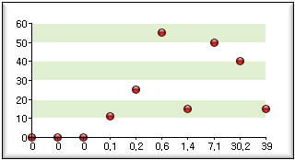 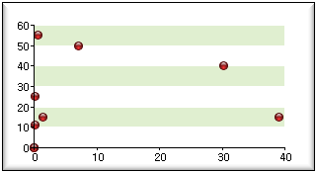  X,Y 그래프 (X축에 값 설정) : X축의 Label 항목에 양적인 값(수치)을 표현해야 하는 경우, 사용합니다. (X,Y)의 형태로 데이터가 매핑됩니다. 다음 그림은 일반적인 매핑 형태입니다. 다음 그림은 ‘X,Y 그래프’ 를 체크한 경우, 매핑 형태입니다.
1_8_맞추기.doc | 8.7.5.3. 가공 데이터 사용 • 요약함수 적용 대화상자 이미지 교체 | 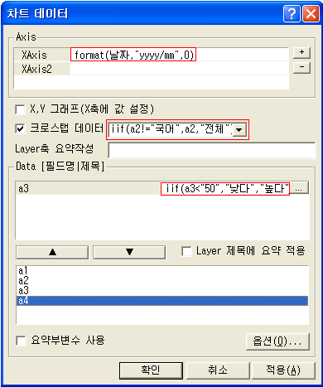
1_8_맞추기.doc | 8.7.5.3. 가공 데이터 사용 • 요약부변수 사용 4. 요약부변수 사용 옵션을 체크합니다. 대화상자 이미지 교체 | 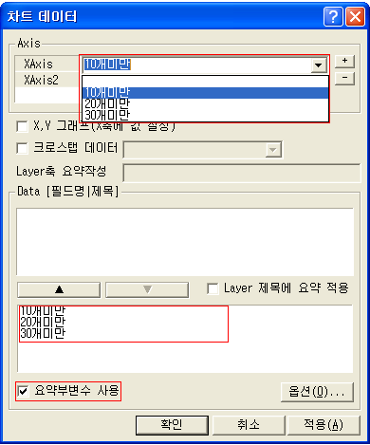
1_8_맞추기.doc | 8.7.5.4. 요약작성 • 선택 데이터 항목 대화상자 이미지 교체 | 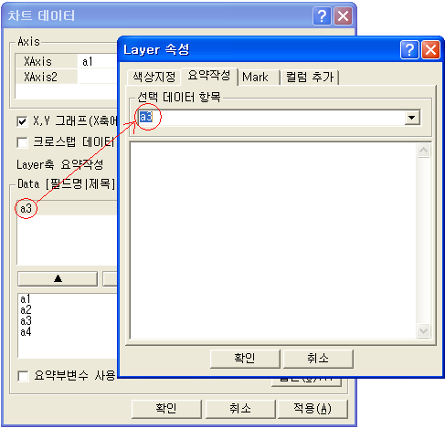
1_8_맞추기.doc | 8.7.5.4. 요약작성 • SKIPRECORD 주의! 내용 추가 크로스탭 데이터인 경우는 해당되지 않습니다. 1개 레코드에서만 삭제 됩니다.
1_8_맞추기.doc | 8.7.5.4. 요약작성 내용 추가 • SKIPDATELABEL 현재 레코드의 DATALABEL를 표시하지 않는 기능입니다. 주로 어떠한 조건에 해당하는 레코드의 DataLabel를 표시 않는 경우 사용합니다. 그러므로 iif 문장과 함께 사용되는 경우가 많습니다.
1_8_맞추기.doc | 8.7.5.6. Mark Text 표시 대화상자 이미지 교체 내용추가 Value표시에서 최소값,최대값 선택 표시는 해당 Layer의 값 중 최대값과 최소값에만 마크가 표시 되도록 합니다. 시작값과 끝값 표시도 선택할 수 있습니다. | 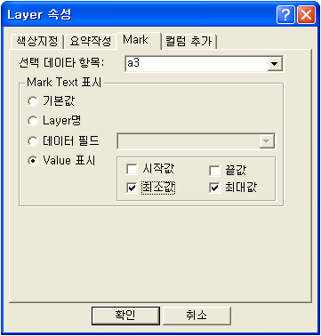
1_8_맞추기.doc | 8.7.6.1. ChartLayout • Legend 내용추가 선택한 Layer의 Legne에 대한 Data의 Format, Legend 표시여부, Position, Font 속성, Angle, Effect, Vertical여부, Color, 자동Position(Left,Right,Top,Bottom)설정 등을 지정할 수 있습니다.
1_8_맞추기.doc | 8.7.6.1. ChartLayout • DataLabel 내용추가 선택한 Layer에 대한 DataLabel에 대한 Data의 Format, Alignment, Font 속성, Angle, Effect, Color, DataLabel의 Position등을 지정할 수 있습니다.
1_8_맞추기.doc | 8.7.6.3. AxisforXYChart 대화상자 이미지 교체 | 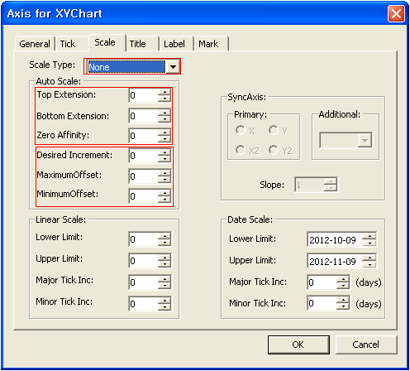
1_8_맞추기.doc | 8.7.6.3. AxisforXYChart 내용추가 • Mark Axis에 지정한 Value값에 Mark(선)를 표시할 수 있습니다. 선과 함께 표시할 Text를 지정할 수 있습니다. Show Mark, Value, Width, Color, Alignment를 설정할 수 있습니다.
1_8_맞추기.doc | 8.7.6.4. LayerforXYChart • DataLabel 대화상자 이미지 교체 | 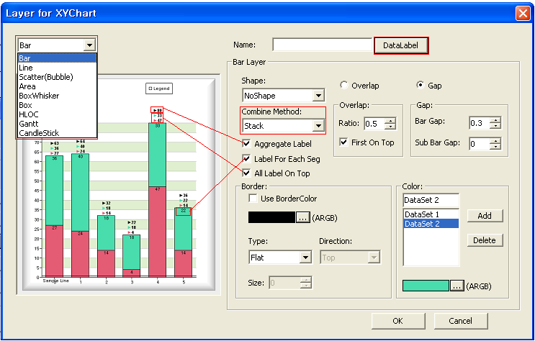
1_8_맞추기.doc | 8.7.6.4. LayerforXYChart • BarLayer 내용추가 • All Label On Top DataSet의 모든DataLabel를 BarLayer위에 표시하고자 할 때 선택합니다. BarLayer중 하나라도 선택이 되면 설정이 됩니다. Aggregate Label 선택시에는 총합계가 맨위에 표시됩니다.
1_2_로고버튼 메뉴 | 2.2.1.3. 이전 버전에서 만들 보고서 폼파일을 열기 하는 경우 내용 추가 및 이미지 교체 nAppendReport, SubReport, 포함 파일 등의 기능을 사용한 경우, 보고서 별로 출력 폰트에 차이가 발생할 수 있습니다. 정상적인 출력을 위해 연관된 보고서들을 모두 동일버전으로 변환하시기 바랍니다. | 